GUI
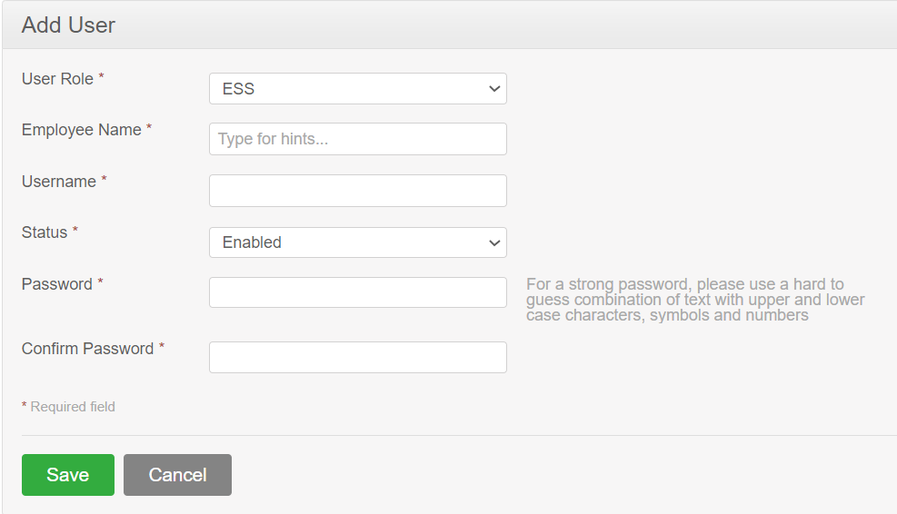

NO. | INPUT FIELD | DESCRIPTION | CONSTRAINTS
1 | User Role | Chọn chức vụ người dùng | Bắt buộc chọn từ danh sách ESS: cho phép người dùng quản lý thông tin tài khoản của riêng họ Admin: cho phép người dùng quản lý hệ thống tổng thể bao gồm các cấu hình
2 | Employee Name | Đặt tên người dùng | Bắt buộc nhập Chọn tên trong danh sách có sẵn
3 | Username | Đặt tên tài khoản người dùng | Bắt buộc nhập Không được trùng Tài khoản người dùng được đặt từ 5-40 ký tự
4 | Status | Chọn trạng thái hoạt động của tài khoản | Bắt buộc chọn từ danh sách Admin chọn trạng thái hoạt động của tài khoản: +Enable: Bật trạng thái hoạt động +Disable: Vô hiệu hóa tài khoản
5 | Password | Nhập mật khẩu để bảo vệ người dùng | Bắt buộc nhập Mật khẩu nằm trong khoảng từ 8-64 ký tự
6 | Confirm Password | Xác nhận mật khẩu vừa nhập | Bắt buộc nhập giống với Password

Những ràng buộc khác (Nếu có):

Kịch bản kiểm thử
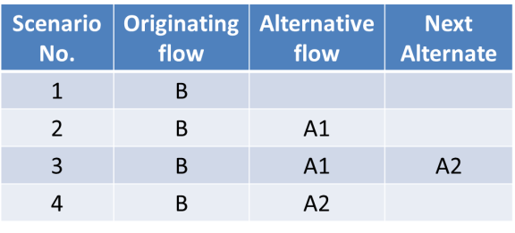
1. Vẽ activity diagram | 2. Thể hiện dưới dạng cây các luồng đi có thể có
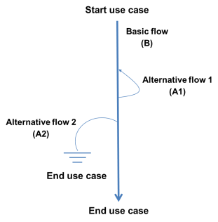

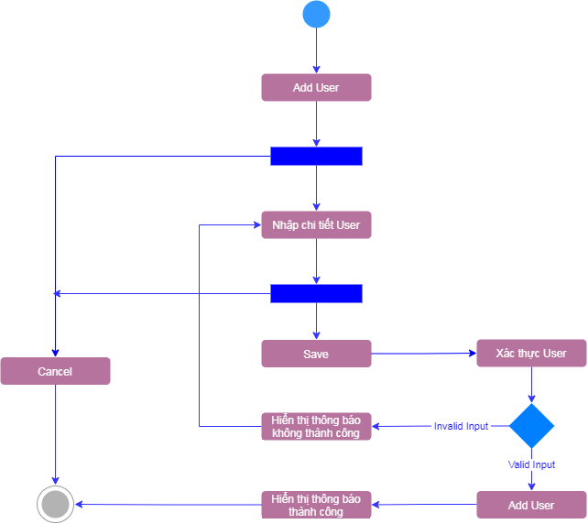

 | 3. Đưa các luồng đi có thể có dựa trên hình vẽ ở trên vào bảngsau

